求人票_20240220
...
説明
１．必要事項を入力願います。Sheet[入力例]をご参考に作成願います。
２．入力編集可能なセルを設定しております。編集不可のセルをクリックする
とメッセージが表示されますのでご了承願います
３．右上角の赤い三角のあるセルは、セル内にポインタを合わせると説明を
表示します
４． 薄緑色のセルは
①マウスポインタをセルに合わせると説明を表示します。
②セル内をクリックするとセルの右側に▼が表れます。
③▼をクリックすると選択肢がプルダウン表示されますので
該当する回答を選択してください。
５．同一欄内で選択肢を選んでご回答いただく項目は、選択肢の前の□を
クリックして☑に変えてください
５．印刷範囲を設定しています。この説明は印刷範囲外です
入力が完了しましたら、お手数ですが Excelデータ または PDFファイル を
mirai-job@sist.ac.jp 宛に電子メールにて添付送信願います。
...
 |  |  |  |  |  |  |  |  |  | )
...
 | 筆記( |  | 一般常識 |  |  |  |  | 語学
...
 | 面接( |  | 個別 |  |  | 集団)
...
 |  | 健康診断 |  |  | その他(
...
選考予定 回数と内容 | 回数 |  | 内容 | 例）①書類選考 ②筆記試験と一次面接 ③最終面接
...
回
...
携 行 品 |  | 筆記用具 |  |  |  |  | 印鑑
...
 |  | その他(

※
応募締切日 | 校内 |  |  |  |  |  |  |  | 会社
...
会社説明会 | 日時 |  |  |  |  |  |  |  | 場所
...
採用試験 | 日時 |  |  |  |  |  |  |  | 場所
...
☆ 本校教室等を利用して、単独説明会や採用選考試験の実施を希望なさる場合は右セルの選択肢から選んでください。あらためて本校より日程調整の連絡を差上げます。
...

裏面
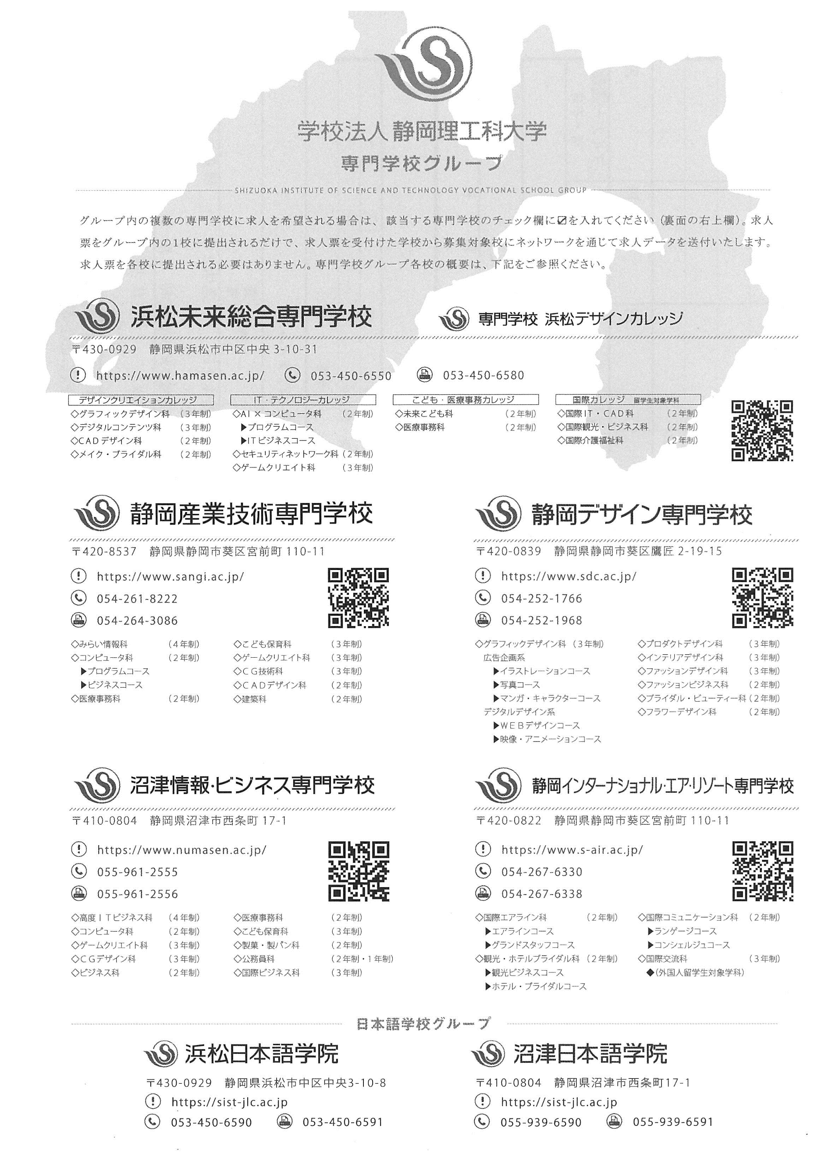

 |  | 本校卒業生の在職状況 |  |  | 情報開示の可否 （ ○ ・ × ）
 |  |  |  |  | 学校のみ
本校卒業生が在職していましたら、以下に状況をご記入願います。

法 人 名 社名・病院名

№ | 氏名（旧姓） | 入社年度 | 所属部署 役 職 | 職 種 | 備 考 (特記事項など)
１
２
３
４
５
６
７
８
９
１０

入力例
 |  |  |  |  |  |  |  |  |  |  |  | 求 人 票 |  |  |  |  |  |  |  |  |  |  | 該当する選択肢の左の□をクリックしてください 右上角に赤三角のあるセルはプルダウンから選択して下さい

☑チェック箇所の水色網掛けは、チェックを強調するための加工で、実際にはチェックしても網掛けにはなりません。
 |  |  |  |  |  |  |  |  |  |  |  |  |  |  |  |  |  |  |  |  |  |  | ※ 求人票番号
 |  |  |  |  |  |  |  | 記載日 |  |  |  | 20YY |  | 年 | MM |  |  | 月 | DD |  |  | 日
 |  |  |  |  |  |  |  |  |  |  |  |  |  |  |  |  |  |  |  |  |  |  | 募集対象校
 |  |  |  |  |  |  |  |  |  |  |  |  |  |  |  |  |  |  |  |  |  |  |  | ☑ | 浜松未来総合専門学校

 |  |  |  |  |  |  |  |  |  |  |  |  |  |  |  |  |  |  |  |  |  |  |  |  | 静岡産業技術専門学校
 |  |  |  |  |  |  |  |  |  |  |  | フリガナ |  | ハママツ イチロウ
 |  |  |  |  |  |  |  |  |  |  |  |  |  |  |  |  |  |  |  |  |  |  |  |  | 沼津情報・ビジネス専門学校
 |  |  |  |  |  |  |  |  |  |  |  | 氏名 |  | 浜松 一郎
 |  |  |  |  |  |  |  |  |  |  |  |  |  |  |  |  |  |  |  |  |  |  |  |  | 静岡デザイン専門学校
 |  |  |  |  |  | ( | 450 |  |  | ) | 650 |  | FAX | 053 |  | ( | 450 |  |  | ) | 6580 |  |  |  | 静岡インターナショナル・
...
 |  |  |  |  |  |  |  |  |  |  |  |  |  |  |  |  |  |  |  |  |  |  |  | マークしていただいた学校で求人情報を共有致します

 |  |  |  |  |  |  |  |  |  |  |  |  |  |  |  |  |  |  |  |  |  |  | 採 用 担当者 | 役 職 |  | 総務部 課長
 |  |  |  |  |  | ( |  |  |  | ) |  |  | FAX |  |  | ( |  |  |  | )
...
 | 筆記( |  | 一般常識 |  |  |  |  | 語学

 | 面接( |  | 個別 |  |  | 集団)

 |  | 健康診断 |  |  | その他(
...
選考予定 回数と内容 | 回数 | 3 | 内容 | 例）①書類選考 ②筆記試験と一次面接 ③最終面接
...
 |  |  |  | ①書類選考 ②筆記試験(一般常識、適性検査、専門試験)、面接 ③最終面接
回
...
携 行 品 |  | 筆記用具 |  |  |  |  | 印鑑

 |  | その他(

※
応募締切日 | 校内 |  |  |  |  |  |  |  | 会社

会社説明会 | 日時 | 随時 要事前連絡 |  |  |  |  |  |  | 場所

採用試験 | 日時 | 個別連絡 |  |  |  |  |  |  | 場所
...
☆ 本校教室等を利用して、単独説明会や採用選考試験の実施を希望なさる場合は右の項目を○で囲んでください。あらためて本校より日程調整の連絡を差上げます。
...

